xgLongnv3——新增大招
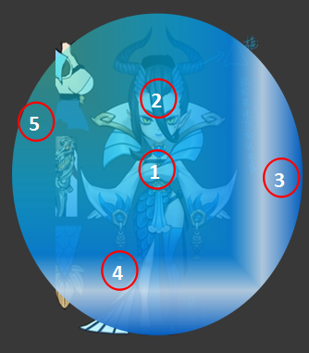
id | 角色原画/参考图 | 弱点拆分 |  | 动作类别 | 动作名称 | 动作规则 | 动作描述 | 参考图 | 动作资源名 | 是否循环 | 伴随特效描述
xgLongnv3 |  | 施法（挂接点） | 命名:e_shifa | 大招 | 大招炫耀 | 群体法术水属性伤害附加水属性弱dot（自动） |  |  | dazhaoxuanyao | 否
 |  | 受击（挂接点） | 命名:e_shouji
 |  | 头顶（挂接点） | 命名:e_jihuo

xgMomo1——修改
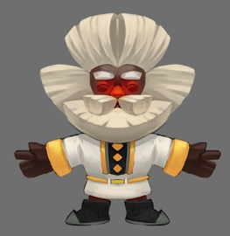
id | 角色原画/参考图 | 弱点拆分 |  | 动作类别 | 动作名称 | 动作规则 | 动作描述 | 参考图 | 动作资源名 | 是否循环 | 伴随特效描述
xgMomo1 |  | 施法（挂接点） | 命名:e_shifa | 修改 | 大招炫耀 | 群体治疗几率附加物理减免护盾（自动） | 原动作略不搭（建议修改）
 |  | 受击（挂接点） | 命名:e_shouji
 |  | 头顶（挂接点） | 命名:e_jihuo

bosssenlin31Wendige2——新动作（mesh）
id | 角色原画/参考图 | 弱点拆分 |  | 动作类别 | 动作名称 | 动作规则 | 动作描述 | 参考图 | 动作资源名 | 是否循环 | 伴随特效描述
bosssenlin31Wendige2 |  | 施法（挂接点） | 命名:e_shifa | boss技能动作 | 刺穿 | 攻击敌方单体，造成xx%物攻木属性伤害，附加木属性dot | 需要用角顶 |  | bosswugong
 |  | 受击（挂接点） | 命名:e_shouji
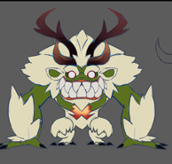
1
2
3
 |  | 头顶（挂接点） | 命名:e_jihuo
 |  | 弱点1（挂接点）+mesh | 身体，挂接点名：wp_body，mesh名称：mesh_body

 |  | 弱点2（挂接点）+mesh | 右角，挂接点名：wp_rhorn，mesh名称：mesh_rhorn

 |  | 弱点3（挂接点）+mesh | 左角，挂接点名：wp_lhorn，mesh名称：mesh_lhorn

bosssenlin32Longnv3——新mesh
id | 角色原画/参考图 | 弱点拆分 |  | 动作类别 | 动作名称 | 动作问题 | 动作规则 | 动作描述 | 参考图 | 动作资源名 | 是否循环 | 伴随特效描述
bosssenlin32Longnv3 |  | 施法（挂接点） | 命名:e_shifa
 |  | 受击（挂接点） | 命名:e_shouji
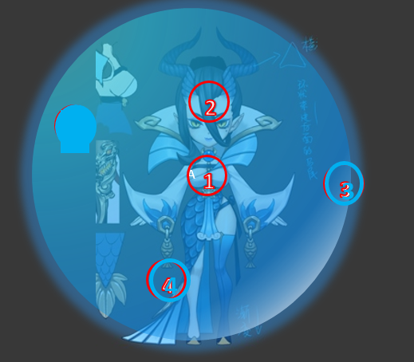
 |  | 头顶（挂接点） | 命名:e_jihuo
 |  | 弱点1（挂接点）+mesh | 身体，挂接点名：wp_body，mesh名称：mesh_body

 |  | 弱点2（挂接点） | 头，挂接点名：wp_head，mesh名称：mesh_head

 |  | 弱点3（挂接点）+mesh | 左灵印，挂接点名：wp_lcrack，mesh名称：mesh_lcrack

 |  | 弱点4（挂接点）+mesh | 中灵印，挂接点名：wp_mcrack，mesh名称：mesh_mcrack

bosssenlin33Luoxinfu5——新mesh
id | 角色原画/参考图 | 弱点拆分 |  | 动作类别 | 动作名称 | 动作问题 | 动作规则 | 动作描述 | 参考图 | 动作资源名 | 是否循环 | 伴随特效描述
bosssenlin33Luoxinfu5 |  | 施法（挂接点） | 命名:e_shifa
 |  | 受击（挂接点） | 命名:e_shouji
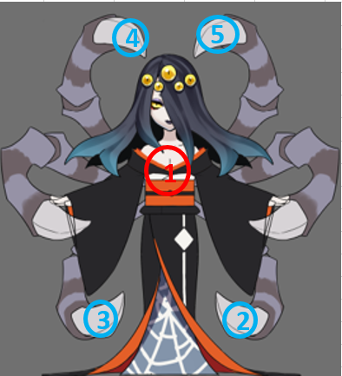
 |  | 头顶（挂接点） | 命名:e_jihuo
 |  | 弱点1（挂接点）+mesh | 身体，挂接点名：wp_body，mesh名称：mesh_body

 |  | 弱点2（挂接点）+mesh | 左下爪，挂接点名：wp_ldclaw，mesh名称：mesh_ldclaw

 |  | 弱点3（挂接点）+mesh | 右下爪，挂接点名：wp_rdclaw，mesh名称：mesh_rdclaw

 |  | 弱点4（挂接点）+mesh | 右上爪，挂接点名：wp_ruclaw，mesh名称：mesh_ruclaw

 |  | 弱点5（挂接点）+mesh | 左上爪，挂接点名：wp_luclaw，mesh名称：mesh_luclaw

bosssenlin34Amute3——mesh
id | 角色原画/参考图 | 弱点拆分 |  | 动作类别 | 动作名称 | 动作规则 | 动作描述 | 参考图 | 动作资源名 | 是否循环 | 伴随特效描述
bosssenlin34Amute3 |  | 施法（挂接点） | 命名:e_shifa | boss技能动作 | 愤怒 | 提升自身XX%智力 | boss愤怒的动作 |  | bossbuff
 |  | 受击（挂接点） | 命名:e_shouji
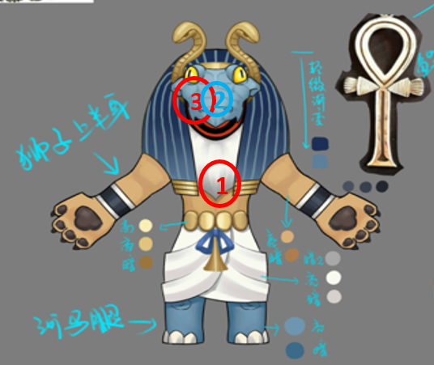
 |  | 头顶（挂接点） | 命名:e_jihuo
 |  | 弱点1（挂接点）+mesh | 身体，挂接点名：wp_body，mesh名称：mesh_body

 |  | 弱点2（挂接点）+mesh | 面具，挂接点名：wp_mask，mesh名称：mesh_mask

 |  | 弱点3（挂接点） | 脸，挂接点名：wp_face

bosssenlin35Xiaochou2——mesh
id | 角色原画/参考图 | 弱点拆分 |  | 动作类别 | 动作名称 | 动作问题 | 动作规则 | 动作描述 | 参考图 | 动作资源名 | 是否循环 | 伴随特效描述
bosssenlin35Xiaochou2 |  | 施法（挂接点） | 命名:e_shifa
 |  | 受击（挂接点） | 命名:e_shouji
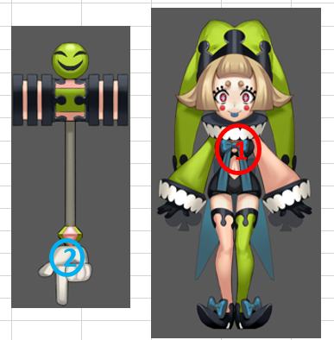
 |  | 头顶（挂接点） | 命名:e_jihuo
 |  | 弱点1（挂接点）+mesh | 身体，挂接点名：wp_body，mesh名称：mesh_body

 |  | 弱点2（挂接点）+mesh | 武器，挂接点名：wp_weapon，mesh名称：mesh_weapon

bosssenlin36Momo1——mesh
id | 角色原画/参考图 | 弱点拆分 |  | 动作类别 | 动作名称 | 动作问题 | 动作规则 | 动作描述 | 参考图 | 动作资源名 | 是否循环 | 伴随特效描述
bosssenlin36Momo1 |  | 施法（挂接点） | 命名:e_shifa
 |  | 受击（挂接点） | 命名:e_shouji
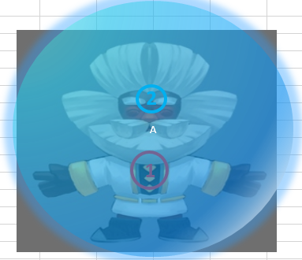
 |  | 头顶（挂接点） | 命名:e_jihuo
 |  | 弱点1（挂接点）+mesh | 身体，挂接点名：wp_body，mesh名称：mesh_body

 |  | 弱点2（挂接点）+mesh | 护盾，挂接点名：wp_shield，mesh名称：mesh_shield

bosssenlin37Hapi1——mesh
id | 角色原画/参考图 | 弱点拆分 |  | 动作类别 | 动作名称 | 动作问题 | 动作规则 | 动作描述 | 参考图 | 动作资源名 | 是否循环 | 伴随特效描述
bosssenlin37Hapi1 |  | 施法（挂接点） | 命名:e_shifa
 |  | 受击（挂接点） | 命名:e_shouji
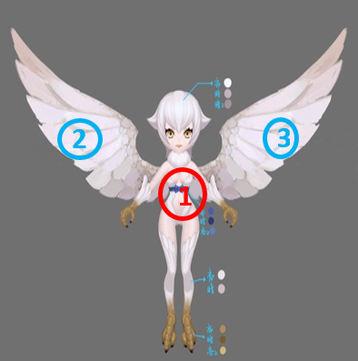
 |  | 头顶（挂接点） | 命名:e_jihuo
 |  | 弱点1（挂接点）+mesh | 身体，挂接点名：wp_body，mesh名称：mesh_body

 |  | 弱点2（挂接点）+mesh | 右翅膀，挂接点名：wp_rwing，mesh名称：mesh_rwing

 |  | 弱点3（挂接点）+mesh | 左翅膀，挂接点名：wp_lwing，mesh名称：mesh_lwing

bosshuoshan41Hongniu4——mesh
id | 角色原画/参考图 | 弱点拆分 |  | 动作类别 | 动作名称 | 动作问题 | 动作规则 | 动作描述 | 参考图 | 动作资源名 | 是否循环 | 伴随特效描述
bosshuoshan41Hongniu4 |  | 施法（挂接点） | 命名:e_shifa
 |  | 受击（挂接点） | 命名:e_shouji
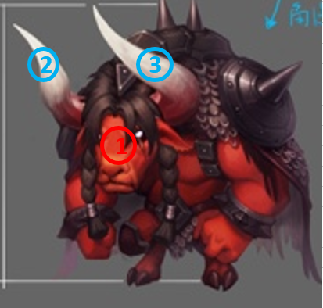
 |  | 头顶（挂接点） | 命名:e_jihuo
 |  | 弱点1（挂接点）+mesh | 身体，挂接点名：wp_body，mesh名称：mesh_body

 |  | 弱点2（挂接点）+mesh | 右角，挂接点名：wp_rhorn，mesh名称：mesh_rhorn

 |  | 弱点3（挂接点）+mesh | 左角，挂接点名：wp_lhorn，mesh名称：mesh_lhorn

bosshuoshan42Daochengsizhong4——
id | 角色原画/参考图 | 弱点拆分 |  | 动作类别 | 动作名称 | 动作问题 | 动作规则 | 动作描述 | 参考图 | 动作资源名 | 是否循环 | 伴随特效描述
bosshuoshan42Daochengsizhong4 |  | 施法（挂接点） | 命名:e_shifa
 |  | 受击（挂接点） | 命名:e_shouji
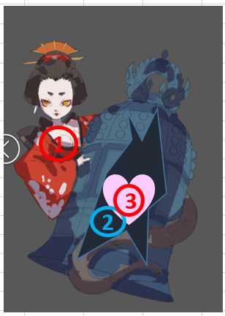
 |  | 头顶（挂接点） | 命名:e_jihuo
 |  | 弱点1（挂接点）+mesh | 身体，挂接点名：wp_body，mesh名称：mesh_body

 |  | 弱点2（挂接点）+mesh | 钟，挂接点名：wp_bell，mesh名称：mesh_bell

 |  | 弱点3（挂接点） | 心脏，挂接点名：wp_heart

bosshuoshan43Huoniao4——mesh
id | 角色原画/参考图 | 弱点拆分 |  | 动作类别 | 动作名称 | 动作问题 | 动作规则 | 动作描述 | 参考图 | 动作资源名 | 是否循环 | 伴随特效描述
bosshuoshan43Huoniao4 |  | 施法（挂接点） | 命名:e_shifa
 |  | 受击（挂接点） | 命名:e_shouji
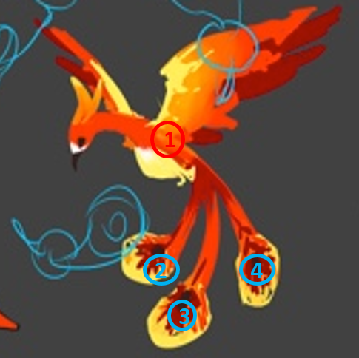
 |  | 头顶（挂接点） | 命名:e_jihuo
 |  | 弱点1（挂接点）+mesh | 身体，挂接点名：wp_body，mesh名称：mesh_body

 |  | 弱点2（挂接点）+mesh | 右羽毛，挂接点名：wp_rfeather，mesh名称：mesh_rfeather

 |  | 弱点3（挂接点）+mesh | 中羽毛，挂接点名：wp_mfeather，mesh名称：mesh_mfeather

 |  | 弱点4（挂接点）+mesh | 左羽毛，挂接点名：wp_lfeather，mesh名称：mesh_lfeather

bosshuoshan44Datiangou4—mesh，动作
id | 角色原画/参考图 | 弱点拆分 |  | 动作类别 | 动作名称 | 动作规则 | 动作描述 | 参考图 | 动作资源名 | 是否循环 | 伴随特效描述
bosshuoshan44Datiangou4 |  | 施法（挂接点） | 命名:e_shifa | boss技能动作 | 速度爆发 | 提升自身XX%速度，持续5回合 |  |  | bossbuff
 |  | 受击（挂接点） | 命名:e_shouji
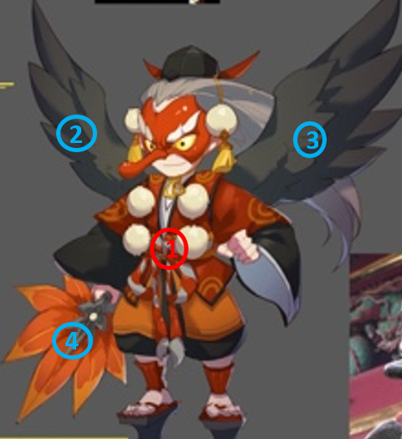
 |  | 头顶（挂接点） | 命名:e_jihuo
 |  | 弱点1（挂接点）+mesh | 身体，挂接点名：wp_body，mesh名称：mesh_body

 |  | 弱点2（挂接点）+mesh | 右翅膀，挂接点名：wp_rwing，mesh名称：mesh_rwing

 |  | 弱点3（挂接点）+mesh | 左翅膀，挂接点名：wp_lwing，mesh名称：mesh_lwing

 |  | 弱点4（挂接点）+mesh | 扇子，挂接点名：wp_fan，mesh名称：mesh_fan

bosshuoshan45Saibulesi4——mesh
id | 角色原画/参考图 | 弱点拆分 |  | 动作类别 | 动作名称 | 动作规则 | 动作描述 | 参考图 | 动作资源名 | 是否循环 | 伴随特效描述
bosshuoshan45Saibulesi4 |  | 施法（挂接点） | 命名:e_shifa
 |  | 受击（挂接点） | 命名:e_shouji
 |  | 头顶（挂接点） | 命名:e_jihuo
 |  | 弱点1（挂接点）+mesh | 身体，挂接点名：wp_body，mesh名称：mesh_body

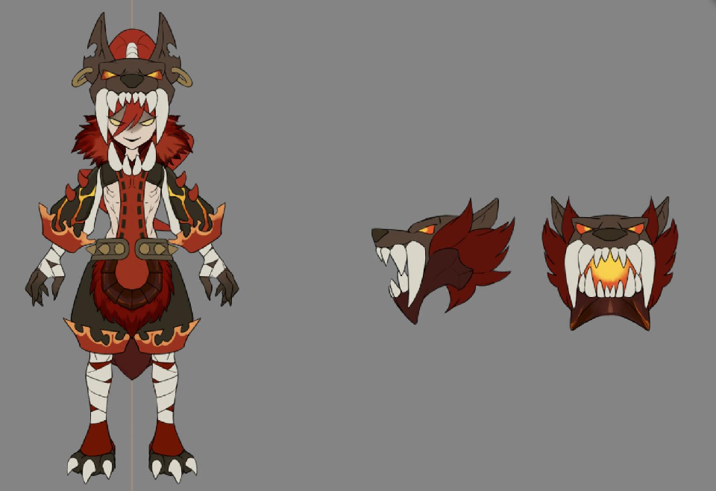
3
4
2
1
 |  | 弱点2（挂接点）+mesh | 中头，挂接点名：wp_mhead，mesh名称：mesh_mhead

 |  | 弱点3（挂接点）+mesh | 右头，挂接点名：wp_rhead，mesh名称：mesh_rhead

 |  | 弱点4（挂接点）+mesh | 左头，挂接点名：wp_lhead，mesh名称：mesh_lhead

bosshuoshan46Tianshizhang4—mesh
id | 角色原画/参考图 | 弱点拆分 |  | 动作类别 | 动作名称 | 动作规则 | 动作描述 | 参考图 | 动作资源名 | 是否循环 | 伴随特效描述
bosshuoshan46Tianshizhang4 |  | 施法（挂接点） | 命名:e_shifa
 |  | 受击（挂接点） | 命名:e_shouji
 |  | 头顶（挂接点） | 命名:e_jihuo
 |  | 弱点1（挂接点）+mesh | 身体，挂接点名：wp_body，mesh名称：mesh_body

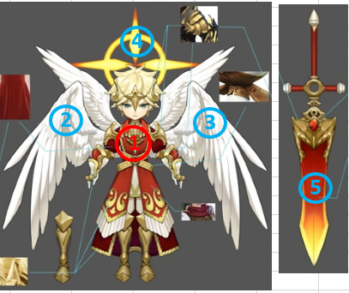
 |  | 弱点2（挂接点）+mesh | 右翅膀，挂接点名：wp_rwing，mesh名称：mesh_rwing

 |  | 弱点3（挂接点）+mesh | 左翅膀，挂接点名：wp_lwing，mesh名称：mesh_lwing

 |  | 弱点4（挂接点）+mesh | 光环，挂接点名：wp_aura，mesh名称：mesh_aura

 |  | 弱点5（挂接点）+mesh | 武器，挂接点名：wp_weapon，mesh名称：mesh_weapon

bosshuoshan47Ifrit4——mesh，动作
id | 角色原画/参考图 | 弱点拆分 |  | 动作类别 | 动作名称 | 动作规则 | 动作描述 | 参考图 | 动作资源名 | 是否循环 | 伴随特效描述
bosshuoshan47Ifrit4 |  | 施法（挂接点） | 命名:e_shifa | boss技能动作 | 火焰踢 | 攻击敌方单体，造成XX%物攻火属性伤害附加2个XX%物攻的火属性dot | 希望做成一个用脚踢的动作 |  | bosswugong
 |  | 受击（挂接点） | 命名:e_shouji
 |  | 头顶（挂接点） | 命名:e_jihuo
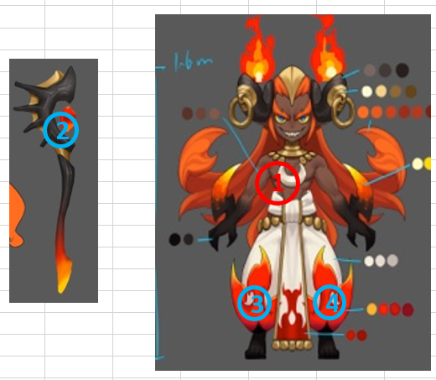
 |  | 弱点1（挂接点）+mesh | 身体，挂接点名：wp_body，mesh名称：mesh_body

 |  | 弱点2（挂接点）+mesh | 武器，挂接点名：wp_weapon，mesh名称：mesh_weapon

 |  | 弱点3（挂接点）+mesh | 右裤脚，挂接点名：wp_rtrousers，mesh名称：mesh_rtrousers

 |  | 弱点4（挂接点）+mesh | 左裤脚，挂接点名：wp_ltrousers，mesh名称：mesh_ltrousers

bosshuoshan48hehuaisituosi4——新增
id | 角色原画/参考图 | 弱点拆分 |  | 动作类别 | 动作名称 | 动作规则 | 动作描述 | 参考图 | 动作资源名 | 是否循环 | 伴随特效描述
bosshuoshan48hehuaisituosi4 |  | 施法（挂接点） | 命名:e_shifa | boss技能1 | 敲打 | 攻击敌方单体，造成XX%物攻火属性伤害 |  |  | bosshehuaisituosi1
 |  | 受击（挂接点） | 命名:e_shouji | boss技能2 | 疯狂制造 | 攻击敌方群体，造成XX%物攻火属性伤害 |  |  | bosshehuaisituosi2
 |  | 头顶（挂接点） | 命名:e_jihuo | boss技能3 | 潘多拉盒子 | 攻击敌方群体，造成XX%物攻火属性伤害并附加火属性dot | 上面两个工具动作 |  | bosshehuaisituosi3
 |  | 弱点1（挂接点） | 眼睛，挂接点名：wp_eye | boss技能4 | 网 | 眩晕敌方群体1回合 | 下面两个工具动作 |  | bosshehuaisituosi4
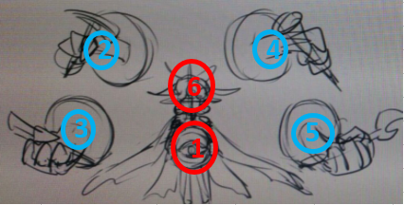
 |  |  |  | boss技能5 | 制造之神 | 攻击敌方群体，造成XX%物攻火属性伤害并附加火属性dot和眩晕效果 | 四个工具都动作 |  | bosshehuaisituosi5

 |  | 弱点2（挂接点）+mesh | 右上武器，挂接点名：wp_ruweapon，mesh名称：mesh_ruweapon

 |  | 弱点3（挂接点）+mesh | 右下武器，挂接点名：wp_rdweapon，mesh名称：mesh_rdweapon

 |  | 弱点4（挂接点）+mesh | 左上武器，挂接点名：wp_luweapon，mesh名称：mesh_luweapon

 |  | 弱点5（挂接点）+mesh | 左下武器，挂接点名：wp_ldweapon，mesh名称：mesh_ldweapon

 |  | 弱点6（挂接点） | 头，挂接点名：wp_head

xgPiying2——换色
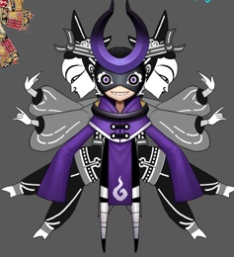
id | 角色原画/参考图 | 弱点拆分 |  | 动作类别 | 动作名称 | 动作规则 | 动作描述 | 参考图 | 动作资源名 | 是否循环 | 伴随特效描述
xgPiying2 |  | 施法（挂接点） | 命名:e_shifa | 无新增动作需求
 |  | 受击（挂接点） | 命名:e_shouji
 |  | 头顶（挂接点） | 命名:e_jihuo

